INTRO & PIANTA
NORD
In Italia è la specifica tecnica UNI/TS 11300-1 che definisce le modalità per l’applicazione nazionale della UNI EN ISO 13790 | Cagliari (CA)
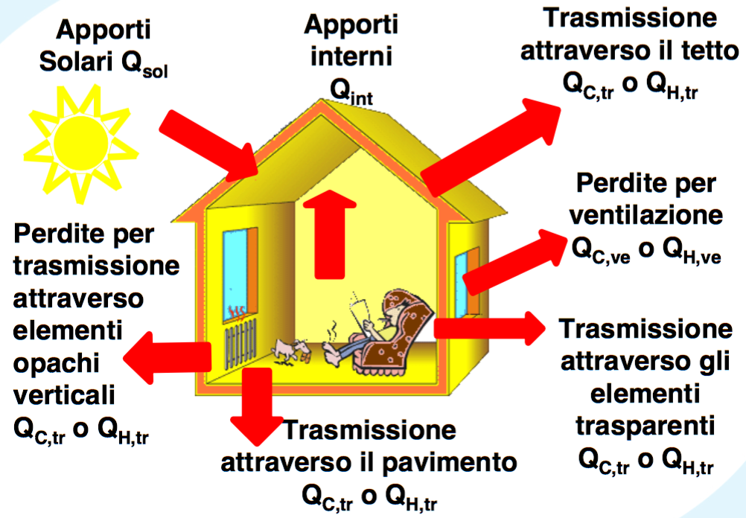

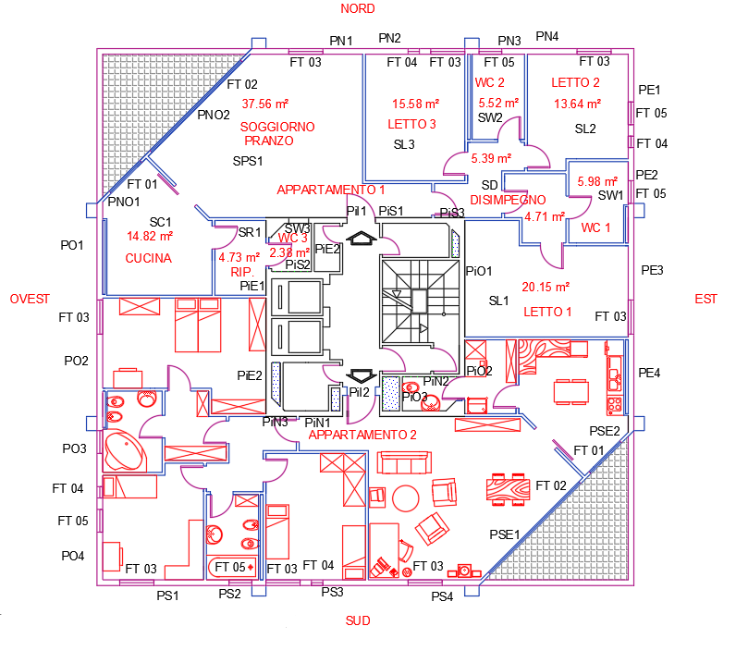

EST

OVEST

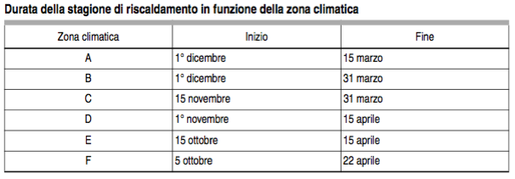

SUD

1.Dati
ALLEGATO | Calcolo semplificato del fabbisogno di un edificio |  |  |  |  | UNIVERSITA' DEGLI STUDI DI CAGLIARI |  |  |  |  | Docenti: |  | Studenti:
1 | DATI ARCHITETTONICI / CLIMATICI |  |  |  |  | Dipartimento di Ingegneria Civile, Ambientale e Architettura |  |  |  |  | Prof. R. RICCIU |  | X
Foglio 1 |  |  |  |  |  | LAB. INTEGR. DI PROG. TECN. (TERMOFISICA DELL'EDIFICIO) a.a. 2019/2020 |  |  |  |  | Ing. D. R. PILIA |  | Y

appartamento 1 e 2 | LOCALI RISCALDATI |  | Area | Altezza | Volume |  |  | LOCALI NON RISCALDATI |  | Area | Altezza | Volume
 |  |  | A | h | V |  |  |  |  | A | h | V
 |  |  | [m2] | [m] | [m3] |  |  |  |  | [m2] | [m] | [m3]
 | CUCINA |  | 14.82 | 2.70 | 40.01 |  | piramide | SOTTOTETTO |  | 353.44 | 1.08 | 126.65 |  | COPERTURA |  | 357.21
 | PRANZO - SOGGIORNO |  | 37.56 | 2.70 | 101.41 |  |  | VANO SCALE |  | 16.91 | 21.00 | 355.11
 | BAGNO 1 |  | 5.98 | 2.70 | 16.14 |  |  | LOCALI ACCESSORI |  | 4.86 | 2.70 | 13.12
 | BAGNO 2 |  | 5.52 | 2.70 | 14.90 |  |  | VANO ASCENSORE |  | 16.91 | 21.00 | 355.11
 | BAGNO 3 |  | 2.38 | 2.70 | 6.43
 | LETTO 1 |  | 20.15 | 2.70 | 54.41
 | LETTO 2 |  | 13.64 | 2.70 | 36.83
 | LETTO 3 |  | 15.58 | 2.70 | 42.05
 | RIPOSTIGLIO |  | 4.73 | 2.70 | 12.78
 | DISIMPEGNO |  | 10.10 | 2.70 | 27.27
 |  |  | 130.46 |  | 352.23 |  |  |  | 704.46 |  |  |  | 4931.25 | m3
 |  |  | SUPERF. UTILE |  | VOLUME RISCALDATO 1 appartamento |  |  |  | VOLUME RISCALDATO 2 appart. (1 piano) |  |  |  | VOLUME RISCALDATO 20 appart. (7 paini)

ALLEGATO | Calcolo semplificato del fabbisogno di un edificio |  |  |  |  | UNIVERSITA' DEGLI STUDI DI CAGLIARI |  |  |  |  | Docenti: |  | Studenti:
1 | DATI ARCHITETTONICI / CLIMATICI - UNI 10349 |  |  |  |  | Dipartimento di Ingegneria Civile, Ambientale ed Architettura |  |  |  |  | Prof. R. RICCIU |  | X
Foglio 2 |  |  |  |  |  | LAB. INTEGR. DI PROG. TECN. (TERMOFISICA DELL'EDIFICIO) a.a. 2019/2020 |  |  |  |  | Ing. D. R. PILIA |  | Y

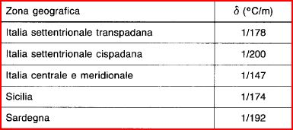
 |  |  | Prospetto 5 - UNI 10349
TEMPERATURE MEDIE MENSILI |  |  | GENNAIO | FEBBRAIO | MARZO | APRILE | MAGGIO | GIUGNO | LUGLIO | AGOSTO | SETTEMBRE | OTTOBRE | NOVEMBRE | DICEMBRE
 |  |  | [°C] | [°C] | [°C] | [°C] | [°C] | [°C] | [°C] | [°C] | [°C] | [°C] | [°C] | [°C]
Comune di Cagliari |  |  | 10.3 | 10.8 | 12.8 | 15.1 | 18.4 | 22.9 | 25.5 | 25.5 | 23.3 | 19.4 | 15.5 | 11.7

Gradiente verticale di temperatura
 |  |  | G.G. | ZONA CLIMATICA | www.comuni-italiani.it
δ [°C/m] | 1/192 |  | 990 | C

VALORI MEDI MENSILI DELLA TEMPERATURA MEDIA GIORNALIERA DELL'ARIA ESTERNA |  |  |  |  |  | VALORI MEDI MENSILI DELLA PRESSIONE PARZIALE DEL VAPORE D'ACQUA NELL'ARIA ESTERNA
Località di riferimento: Cagliari |  |  | Località considerata: Cagliari
zr [m] |  | 4 | z [m] |  | 4
Mese |  | θe,r | Mese |  | θe | Mese | Pe
- |  | [°C] | - |  | [°C] | - | [Pa]
GENNAIO |  | 10.3 | GENNAIO |  | 10.30 | GENNAIO | 973
FEBBRAIO |  | 10.8 | FEBBRAIO |  | 10.80 | FEBBRAIO | 923
MARZO |  | 12.8 | MARZO |  | 12.80 | MARZO | 1011
APRILE |  | 15.1 | APRILE |  | 15.10 | APRILE | 1180
MAGGIO |  | 18.4 | MAGGIO |  | 18.40 | MAGGIO | 1385
GIUGNO |  | 22.9 | GIUGNO |  | 22.90 | GIUGNO | 1718
LUGLIO |  | 25.5 | LUGLIO |  | 25.50 | LUGLIO | 1975
AGOSTO |  | 25.5 | AGOSTO |  | 25.50 | AGOSTO | 2030
SETTEMBRE |  | 23.3 | SETTEMBRE |  | 23.30 | SETTEMBRE | 1937
OTTOBRE |  | 19.4 | OTTOBRE |  | 19.40 | OTTOBRE | 1509
NOVEMBRE |  | 15.5 | NOVEMBRE |  | 15.50 | NOVEMBRE | 1259
DICEMBRE |  | 11.7 | DICEMBRE |  | 11.70 | DICEMBRE | 1151
 |  | 17.6 |  |  | 17.60
 |  | media |  |  | media

ALLEGATO | Calcolo semplificato del fabbisogno di un edificio |  |  |  |  | UNIVERSITA' DEGLI STUDI DI CAGLIARI |  |  |  |  | Docenti: |  | Studenti:
1 | DATI ARCHITETTONICI / CLIMATICI |  |  |  |  | Dipartimento di Ingegneria Civile, Ambientale ed Architettura |  |  |  |  | Prof. R. RICCIU |  | X
Foglio 3 |  |  |  |  |  | LAB. INTEGR. DI PROG. TECN. (TERMOFISICA DELL'EDIFICIO) a.a. 2019/2020 |  |  |  |  | Ing. D. R. PILIA |  | Y

CHIUSURE DI CONFINE |  | Locale | Rif. Parete | Area |  | AREA PARETI ESTERNE |  | Locale | Rif. Parete | Area |  | CHIUSURE DI CONFINE |  | Locale | Rif. Parete | Area
 |  | - | - | Ae,i |  |  |  | - | - | Ae,i |  |  |  | - | - | Ae,i
 |  |  |  | [m2] |  |  |  |  |  | [m2] |  |  |  |  |  | [m2]
PIANO PRIMO | APPARTAMENTO 1 | CUCINA | PO1 | 8.91 |  | PIANO TIPO (INTERMENDIO) | APPARTAMENTO 1 | CUCINA | PO1 | 8.91 |  | PIANO ULTIMO | APPARTAMENTO 1 | CUCINA | PO1 | 8.91
 |  |  | PNO1 | 5.81 |  |  |  |  | PNO1 | 5.81 |  |  |  |  | PNO1 | 5.81
 |  |  | SC1 | 14.82 |  |  |  | PRANZO - SOGGIORNO | PNO2 | 13.72 |  |  |  |  | STC1 | 14.82
 |  | PRANZO - SOGGIORNO | PNO2 | 13.72 |  |  |  |  | PN1 | 10.69 |  |  |  | PRANZO - SOGGIORNO | PNO2 | 13.72
 |  |  | PN1 | 10.69 |  |  |  |  | PiS1 | 11.15 |  |  |  |  | PN1 | 10.69
 |  |  | SPS1 | 37.56 |  |  |  |  | PiI1 | 2.20 |  |  |  |  | STPS1 | 37.56
 |  |  | PiS1 | 11.15 |  |  |  | RIPOSTIGLIO | PiE1 | 1.62 |  |  |  |  | PiS1 | 11.15
 |  |  | PiI1 | 2.20 |  |  |  | BAGNO 3 | PiS2 | 4.05 |  |  |  |  | PiI1 | 2.20
 |  | RIPOSTIGLIO | PiE1 | 1.62 |  |  |  |  | PiE2 | 4.51 |  |  |  | RIPOSTIGLIO | PiE1 | 1.62
 |  |  | SR1 | 4.73 |  |  |  | LETTO 3 | PN2 | 9.45 |  |  |  |  | STR1 | 4.73
 |  | BAGNO 3 | PiS2 | 4.05 |  |  |  | BAGNO 2 | PN3 | 5.40 |  |  |  | BAGNO 3 | PiS2 | 4.05
 |  |  | PiE2 | 4.51 |  |  |  | LETTO 2 | PN4 | 9.59 |  |  |  |  | PiE2 | 4.51
 |  |  | SW3 | 2.38 |  |  |  |  | PE1 | 9.94 |  |  |  |  | STW3 | 2.38
 |  | LETTO 3 | PN2 | 9.45 |  |  |  | BAGNO 1 | PE2 | 7.72 |  |  |  | LETTO 3 | PN2 | 9.45
 |  |  | SL3 | 15.58 |  |  |  | LETTO 1 | PE3 | 8.67 |  |  |  |  | STL3 | 15.58
 |  | BAGNO 2 | PN3 | 5.40 |  |  |  |  | PiO1 | 11.07 |  |  |  | BAGNO 2 | PN3 | 5.40
 |  |  | SW2 | 5.52 |  |  |  | DISIMPEGNO | PiS3 | 2.97 |  |  |  |  | STW2 | 5.52
 |  | LETTO 2 | PN4 | 9.59 |  |  | APPARTAMENTO 2 | CUCINA | PE4 | 8.91 |  |  |  | LETTO 2 | PN4 | 9.59
 |  |  | PE1 | 9.94 |  |  |  |  | PSE2 | 5.81 |  |  |  |  | PE1 | 9.94
 |  |  | SL2 | 13.64 |  |  |  | PRANZO - SOGGIORNO | PSE1 | 13.72 |  |  |  |  | STL2 | 13.64
 |  | BAGNO 1 | PE2 | 7.72 |  |  |  |  | PS4 | 10.69 |  |  |  | BAGNO 1 | PE2 | 7.72
 |  |  | SW1 | 5.98 |  |  |  |  | PiS1 | 11.15 |  |  |  |  | STW1 | 5.98
 |  | LETTO 1 | PE3 | 8.67 |  |  |  |  | PiI1 | 2.20 |  |  |  | LETTO 1 | PE3 | 8.67
 |  |  | PiO1 | 11.07 |  |  |  | RIPOSTIGLIO | PiE1 | 1.62 |  |  |  |  | PiO1 | 11.07
 |  |  | SL1 | 20.15 |  |  |  | BAGNO 3 | PiS2 | 4.05 |  |  |  |  | STL1 | 20.15
 |  | DISIMPEGNO | PiS3 | 2.97 |  |  |  |  | PiE2 | 4.51 |  |  |  | DISIMPEGNO | PiS3 | 2.97
 |  |  | SD1 | 10.10 |  |  |  | LETTO 3 | PS3 | 9.45 |  |  |  |  | STD1 | 10.10
 | APPARTAMENTO 2 | CUCINA | PE4 | 8.91 |  |  |  | BAGNO 2 | PS2 | 5.40 |  |  | APPARTAMENTO 2 | CUCINA | PE4 | 8.91
 |  |  | PSE2 | 5.81 |  |  |  | LETTO 2 | PS1 | 9.59 |  |  |  |  | PSE2 | 5.81
 |  |  | SC1 | 14.82 |  |  |  |  | PO4 | 9.94 |  |  |  |  | STC1 | 14.82
 |  | PRANZO - SOGGIORNO | PSE1 | 13.72 |  |  |  | BAGNO 1 | PO3 | 7.72 |  |  |  | PRANZO - SOGGIORNO | PSE1 | 13.72
 |  |  | PS4 | 10.69 |  |  |  | LETTO 1 | PO2 | 8.67 |  |  |  |  | PS4 | 10.69
 |  |  | SPS1 | 37.56 |  |  |  |  | PiO1 | 11.07 |  |  |  |  | STPS1 | 37.56
 |  |  | PiN1 | 11.15 |  |  |  | DISIMPEGNO | PiS3 | 2.97 |  |  |  |  | PiN1 | 11.15
 |  |  | PiI2 | 2.20 |  |  |  |  |  | 254.91 |  |  |  |  | PiI2 | 2.20
 |  | RIPOSTIGLIO | PiO2 | 1.62 |  |  |  |  |  |  |  |  |  | RIPOSTIGLIO | PiO2 | 1.62
 |  |  | SR1 | 4.73 |  |  |  |  |  |  |  |  |  |  | STR1 | 4.73
 |  | BAGNO 3 | PiN2 | 4.05 |  |  |  |  |  |  |  |  |  | BAGNO 3 | PiN2 | 4.05
 |  |  | PiO2 | 4.51 |  |  |  |  |  |  |  |  |  |  | PiO2 | 4.51
 |  |  | SW3 | 2.38 |  |  |  |  |  |  |  |  |  |  | STW3 | 2.38
 |  | LETTO 3 | PS3 | 9.45 |  |  |  |  |  |  |  |  |  | LETTO 3 | PS3 | 9.45
 |  |  | SL3 | 15.58 |  |  |  |  |  |  |  |  |  |  | STL3 | 15.58
 |  | BAGNO 2 | PS2 | 5.40 |  |  |  |  |  |  |  |  |  | BAGNO 2 | PS2 | 5.40
 |  |  | SW3 | 5.52 |  |  |  |  |  |  |  |  |  |  | STW3 | 5.52
 |  | LETTO 2 | PS1 | 9.59 |  |  |  |  |  |  |  |  |  | LETTO 2 | PS1 | 9.59
 |  |  | P04 | 9.94 |  |  |  |  |  |  |  |  |  |  | PO4 | 9.94
 |  |  | SL2 | 13.64 |  |  |  |  |  |  |  |  |  |  | STL2 | 13.64
 |  | BAGNO 1 | PO3 | 7.72 |  |  |  |  |  |  |  |  |  | BAGNO 1 | PO3 | 7.72
 |  |  | SW1 | 5.98 |  |  |  |  |  |  |  |  |  |  | STW1 | 5.98
 |  | LETTO 1 | PO2 | 8.67 |  |  |  |  |  |  |  |  |  | LETTO 1 | PO2 | 8.67
 |  |  | PiE2 | 11.07 |  |  |  |  |  |  |  |  |  |  | PiE2 | 11.07
 |  |  | SL1 | 20.15 |  |  |  |  |  |  |  |  |  |  | STL1 | 20.15
 |  | DISIMPEGNO | PiN3 | 2.97 |  |  |  |  |  |  |  |  |  | DISIMPEGNO | PiN3 | 2.97
 |  |  | SD2 | 10.10 |  |  |  |  |  |  |  |  |  |  | STD2 | 10.10
 |  |  |  | 502.75 |  |  |  |  |  |  |  |  |  |  |  | 502.75

 |  |  |  |  |  |  |  | numero piani intermedi |  | 5

codici
PE1 | Parete Est 01
PNO1 | Parete Nord Ovest 01
PiI1 | Porta Ingresso
SC1 | Solaio pavimento Cucina App.1
PiS1 | Parete Intrna Sud 01
STC1 | Solaio di copertura Cucina App.1

 |  |  |  |  | SUPERFICIE UTILE |  | [m2] | 130.46 |  | VOLUME RISCALDATO (V) |  | [m3] | 4931.25
 |  |  |  |  | SUPERFICIE PIANTA |  | [m2] | 91.20 |  | RAPPORTO DI FORMA Sdis/V |  | [m-1] | 0.2
 |  |  |  |  | SUPERFICIE TOT. PARETI P1+SOL |  | [m2] | 502.75
 |  |  |  |  | SUPERFICIE TOT. PARETI P2 |  | [m2] | 254.91
 |  |  |  |  | SUPERFICIE TOT. PARETI P3+SOL |  | [m2] | 8.67
 |  |  |  |  | SUPERFICIE DISPERDENTE (Sdis) |  | [m2] | 766.32

2.Stratigrafie
ALLEGATO | Calcolo semplificato del fabbisogno di un edificio |  |  |  | UNIVERSITA' DEGLI STUDI DI CAGLIARI |  |  | Docenti: |  | Studenti:
2 | STRATIGRAFIE |  |  |  | Dipartimento di Ingegneria Civile, Ambientale ed Architettura |  |  | Prof. R. RICCIU |  | X
Foglio 1 |  |  |  |  | LAB. INTEGR. DI PROG. TECN. (TERMOFISICA DELL'EDIFICIO) a.a. 2019/2020 |  |  | Ing. D. R. PILIA |  | Y

STRATIGRAFIA 01 - Proposta per struttura in acciaio |  |  |  |  |  |  | 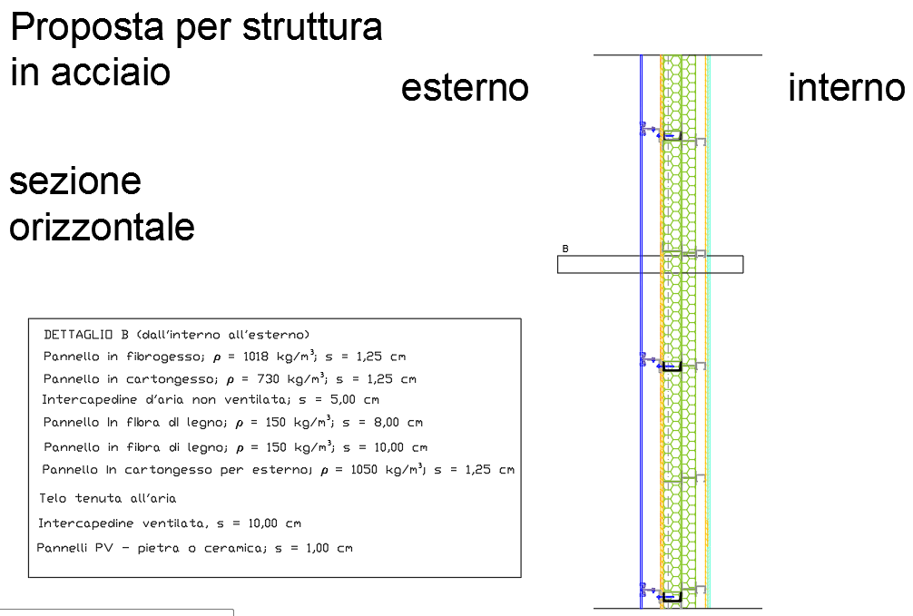 |  |  |  |  |  | STRATIGRAFIA 02 - A - Proposta per struttura in c.a. |  |  |  |  |  |  | 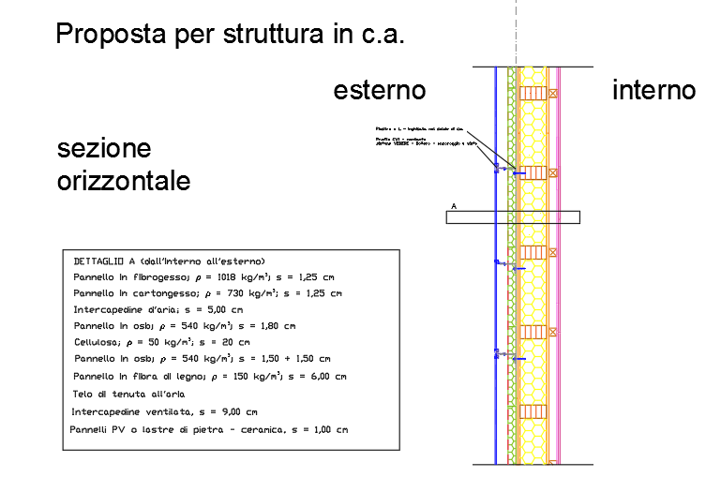
PARETI ESTERNE | Materiale |  | Spessore | Conducibilità | Resistenza | Rif.normativo |  |  |  |  |  |  | PARETI ESTERNE | Materiale |  | Spessore | Conducibilità | Resistenza | Rif.normativo
 | (stratigrafia dall'esterno verso l'interno) |  | s | λ | R | - |  |  |  |  |  |  |  | (stratigrafia dall'esterno verso l'interno) |  | s | λ | R | -
 |  |  | [m] | [W/m∙K] | [m2∙K/W] |  |  |  |  |  |  |  |  |  |  | [m] | [W/m∙K] | [m2∙K/W]
 | Pannelli PV o lastre di pietra - ceramica | 1 | 0.010 | 1.000 | 0.01 | UNI 10351 |  |  |  |  |  |  |  | Pannelli PV o lastre di pietra - ceramica | 1 | 0.010 | 1.000 | 0.01 | UNI 10351
 | Intercapedine ventilata | 2 | 0.100 | 0.556 | 0.18 | UNI EN ISO 6946 |  |  |  |  |  |  |  | Intercapedine ventilata | 2 | 0.090 | 0.500 | 0.18 | UNI EN ISO 6946
 | Telo di tenuta all'aria | 3 | 0.000 |  |  |  |  |  |  |  |  |  |  | Telo di tenuta all'aria | 3 | 0.000
 | Pannello in cartongesso per esterno; r = 1050 kg/m³ | 4 | 0.013 | 0.210 | 0.06 | UNI 10355 |  |  |  |  |  |  |  | Pannello in fibra di legno; r = 150 kg/m³ | 4 | 0.060 | 0.043 | 0.20 | UNI 10351
 | Pannello in fibra di legno; r = 150 kg/m³ | 5 | 0.100 | 0.043 | 2.33 | UNI 10351 |  |  |  |  |  |  |  | Pannello in osb; r = 540 kg/m³ | 5 | 0.030 | 0.014 | 2.14 | UNI 10351
 | Pannello in fibra di legno; r = 150 kg/m³ | 6 | 0.080 | 0.043 | 1.86 | UNI 10351 |  |  |  |  |  |  |  | Cellulosa; r = 50 kg/m³ | 6 | 0.200 | 0.040 | 5.00 | UNI 10351
 | Intercapedine d'aria non ventilata | 7 | 0.050 | 0.026 | 1.92 | UNI 10355 |  |  |  |  |  |  |  | Pannello in osb; r = 540 kg/m³ | 7 | 0.018 | 0.014 | 1.29 | UNI 10351
 | Pannello in cartongesso; r = 730 kg/m³ | 8 | 0.013 | 0.210 | 0.06 | UNI 10351 |  |  |  |  |  |  |  | Intercapedine d'aria | 8 | 0.050 | 0.026 | 1.92 | UNI 10351
 | Pannello in fibrogesso; r = 1018 kg/m³ | 9 | 0.013 | 0.470 | 0.03 | UNI 10351 |  |  |  |  |  |  |  | Pannello in cartongesso; r = 730 kg/m³ | 9 | 0.013 | 0.210 | 0.06 | UNI 10351
 |  |  |  |  |  |  |  |  |  |  |  |  |  | Pannello in fibrogesso; r = 1018 kg/m³ | 10 | 0.013 | 0.470 | 0.03 | UNI 10351
 | Resistenza sup. esterna | Rse | - | - | 0.04 | UNI 6946 | Resistenza totale |  | RTOT | 6.61 | [m2∙K/W] | Trasmittanza termica dinamica <0,10 |  | Resistenza sup. esterna | Rse | - | - | 0.04 | UNI 6946 | Resistenza totale | RTOT | 11.00 | [m2∙K/W]
...
 |  | 3
 |  | Rse | - | - | 0.04 | UNI 6946
 |  | Rsi | - | - | 0.13 | UNI 6946

 |  |  |  |  |  |  | Resistenza totale |  | RTOT | 0.72 | [m2∙K/W]
 |  |  |  |  |  |  | Trasmittanza totale |  | UTOT | 1.40 | [W/m2∙K]

 |  |  |  |  |  |  | 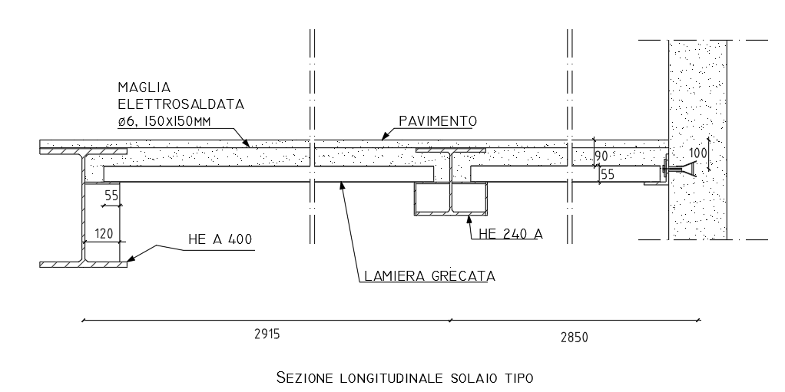 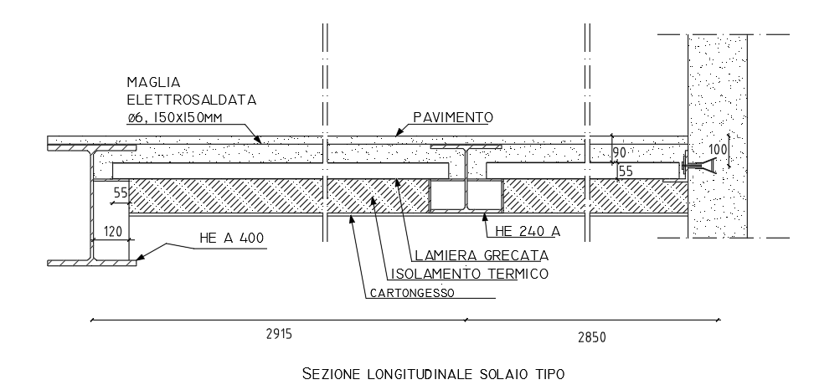
 |  |  | Spessore | Conducibilità | Resistenza | Rif.normativo
 |  |  | s | λ | R | -
 |  |  | [m] | [W/m∙K] | [m2∙K/W]
 |  | 1 | 0.030 | 1.000 | 0.03 | UNI 10351
 |  | 2 | 0.120 | 1.480 | 0.08 | UNI 10351
 |  | 3 | 0.002 | 52.000 | 0.00 | UNI 10351
 |  | 4 | 0.115 | 0.044 | 2.61 | UNI 10351
 |  | 5 | 0.013 | 0.210 | 0.06 | UNI 10351
...

3.Hd
...
 |  |  |  | Docenti: |  | Studenti:
 |  |  |  | Prof. R. RICCIU |  | X
 |  |  |  | Ing. D. R. PILIA |  | Y

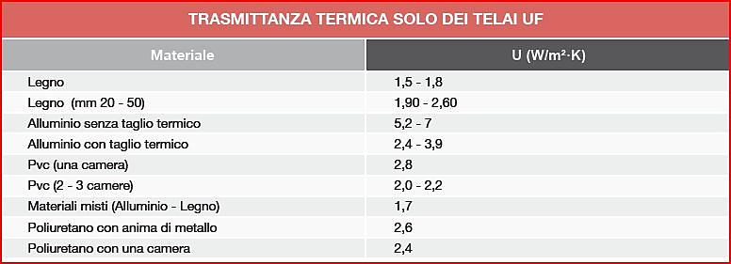
 |  |  | CHIUSURA
 |  | Area | Tipologia | Bordi | Resistenza termica | Resistenza termica addizionale | AREA FIN.
 |  | At | - | bsh | Rsh | ΔR | Aw
 |  | [m2] |  | [m] | [m2K/W] | [m2K/W] | [m²]
 |  | 0.31 | legno mm 50 | 0.000 | 0.20 | 0.36 | 3.15
 |  | 0.15 | legno mm 50 | 0.000 | 0.20 | 0.36 | 9.45
 |  | 0.15 | legno mm 50 | 0.000 | 0.20 | 0.36 | 1.68
 |  | 0.15 | legno mm 50 | 0.000 | 0.20 | 0.36 | 0.16
 |  | 0.31 | legno mm 50 | 0.000 | 0.20 | 0.36 | 1.12

 |  |  |  | Docenti: |  | Studenti:
 |  |  |  | Prof. R. RICCIU |  | X
 |  |  |  | Ing. D. R. PILIA |  | Y
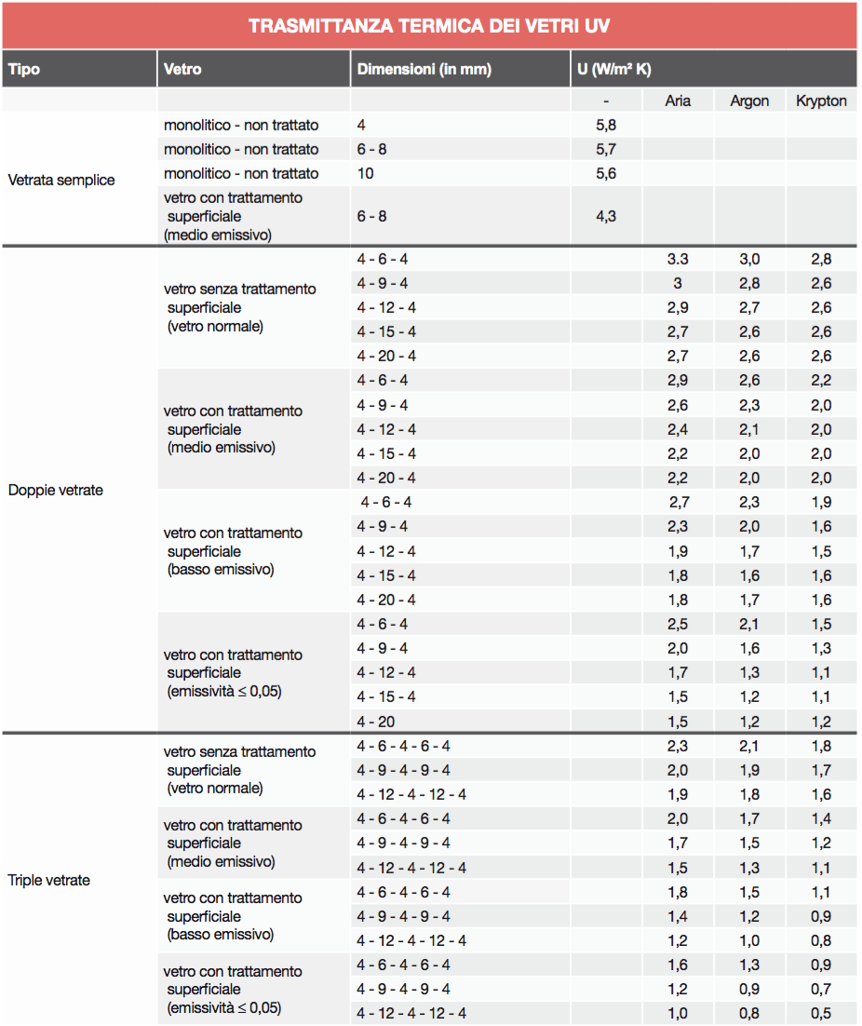
...
Aliquota
[W/K]
13.03 | 13.03 |  |  | Uw | Ug | Ag | Ut | At
38.62 | 45.56 |  |  | [W/m2K] | [W/m2K] | [m2] | [W/m2K] | [m2]
6.94 |  |  | F T 01 | 1.36 | 1.3 | 2.84 | 1.9 | 0.31
0.74 | 7.68 |  | F T 02 | 1.31 | 1.3 | 9.31 | 1.9 | 0.15
6.94 |  |  | F T 03 | 1.35 | 1.3 | 1.54 | 1.9 | 0.15
4.75 | 4.75 |  | F T 04 | 1.84 | 1.3 | 0.02 | 1.9 | 0.15
6.94 | 12.43 |  | F T 05 | 1.47 | 1.3 | 0.81 | 1.9 | 0.31
4.75
0.74
per semplicità non consideriamo questo termine
4.75 | 4.75
6.94 | 6.94
13.03 | 13.03
38.62 | 45.56
6.94
0.74 | 7.68
6.94
4.75 | 4.75
6.94 | 12.43
4.75
0.74
4.75 | 4.75
6.94 | 6.94
13.03 | 13.03
...

7.Apporti gratuiti
...
Calcolo semplificato del fabbisogno di un edificio |  |  |  | UNIVERSITA' DEGLI STUDI DI CAGLIARI | Docenti: | Studenti:
APPORTI TERMICI GRATUITI: |  |  |  | Dipartimento di Ingegneria Civile, Ambientale ed Architettura | 0 | X
APPORTI INTERNI E APPORTI SOLARI |  |  |  | 0 | Ing. D. R. PILIA | Y
...
Quantità di calore dovuta agli apporti termici solari per l'intero edificio:
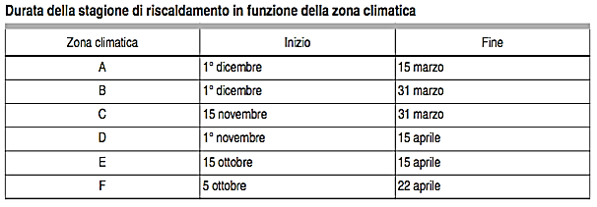
Mese | Qsol, int | copertura | Qsol
 | [kWh] | [kWh] | [kW h]
GENNAIO | 367.65 | 621 | 988.80
FEBBRAIO | 428.04 | 714 | 1142.46
MARZO | 544.12 | 895 | 1439.13
APRILE | 615.46 | 996 | 1611.68
MAGGIO | 702.74 | 1123 | 1825.96
GIUGNO | 763.63 | 1213 | 1976.16
LUGLIO | 819.99 | 1304 | 2123.80
AGOSTO | 753.18 | 1213 | 1965.71
SETTEMBRE | 625.97 | 1024 | 1649.97
OTTOBRE | 514.31 | 855 | 1369.63
NOVEMBRE | 395.84 | 667 | 1062.63
DICEMBRE | 328.75 | 556 | 884.41

10.QH,nd e costi
...
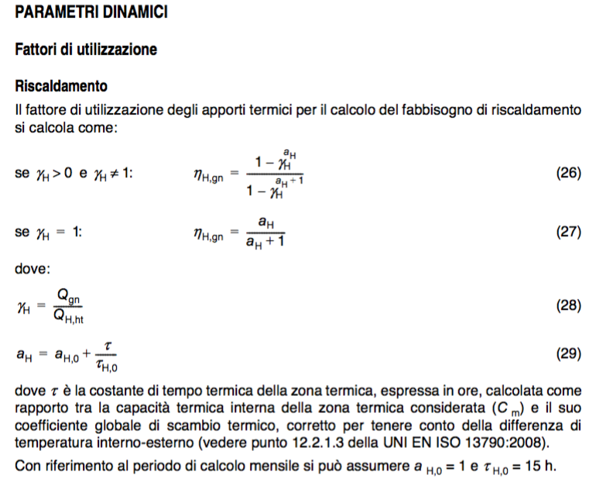
...
 | DICEMBRE
QH,nd | QH,tr | QH,ve | Qint | Qsol | QH,nd
[kW h] | [kW h] | [kW h] | [kW h] | [kW h] | [kW h]
12.53 | 137.77 | 24.71 | 35.98 | 1.26 | 126.45
60.81 | 465.43 | 62.62 | 91.18 | 4.64 | 435.34
-4.40 | 14.33 | 9.97 | 11.49 | 1.51 | 11.72
2.79 | 21.46 | 9.20 | 5.78 | 0.64 | 24.46
-3.59 | 97.66 | 3.97 | 37.81 | 0.00 | 65.04
9.78 | 50.57 | 33.60 | 13.40 | 1.51 | 69.74
11.34 | 135.87 | 22.74 | 33.11 | 3.64 | 123.04
8.10 | 53.97 | 25.97 | 14.51 | 1.28 | 64.65
-4.05 | 125.85 | 7.89 | 48.91 | 0.00 | 86.41
-7.45 | 29.55 | 16.84 | 24.52 | 0.00 | 22.66
11.31 | 137.77 | 24.71 | 35.98 | 2.55 | 125.20
58.78 | 465.43 | 62.62 | 91.18 | 6.99 | 433.07
-4.40 | 14.33 | 9.97 | 11.49 | 1.51 | 11.72
-0.18 | 23.71 | 9.20 | 5.78 | 4.36 | 23.10
-3.59 | 97.66 | 3.97 | 37.81 | 0.00 | 65.04
9.77 | 50.57 | 33.60 | 13.40 | 1.51 | 69.73
7.75 | 135.87 | 22.74 | 33.11 | 7.40 | 119.41
0.98 | 53.97 | 25.97 | 14.51 | 8.71 | 57.47
-4.05 | 125.85 | 7.89 | 48.91 | 0.00 | 86.41
-7.45 | 29.55 | 16.84 | 24.52 | 0.00 | 22.66
-1.40 | 103.67 | 24.71 | 35.98 | 6.09 | 87.68
34.49 | 379.10 | 62.62 | 91.18 | 8.76 | 345.02
-13.41 | 3.46 | 9.97 | 11.49 | 7.40 | -4.85
-0.55 | 18.20 | 9.20 | 5.78 | 3.17 | 18.75
-12.98 | 61.86 | 3.97 | 37.81 | 0.00 | 29.25
0.28 | 37.87 | 33.60 | 13.40 | 7.40 | 51.33
-11.69 | 104.48 | 22.74 | 33.11 | 17.94 | 77.83
-0.47 | 40.24 | 25.97 | 14.51 | 6.33 | 46.05
-16.21 | 79.53 | 7.89 | 48.91 | 0.00 | 40.09
-13.54 | 6.32 | 16.84 | 24.52 | 0.00 | -0.57
-7.37 | 103.67 | 24.71 | 35.98 | 12.41 | 81.57
30.54 | 379.10 | 62.62 | 91.18 | 12.54 | 341.36
-13.41 | 3.46 | 9.97 | 11.49 | 7.40 | -4.85
2.51 | 18.20 | 9.20 | 5.78 | 0.06 | 21.76
...
 | 126.02 | 22.74 | 33.11 | 7.40 | 109.56
 | 49.69 | 25.97 | 14.51 | 8.71 | 53.19
 | 111.38 | 7.89 | 48.91 | 0.00 | 71.95
 | 29.55 | 16.84 | 24.52 | 0.00 | 22.66
 | 6003.32 | 1305.06 | 1900.11 | 270.85 | 5237.23
 | ok | ok | ok | ok | ok

 | MARZO
 | QH,tr | QH,ve | Qint | Qsol | QH,nd
 | [kW h] | [kW h] | [kW h] | [kW h] | [kW h]
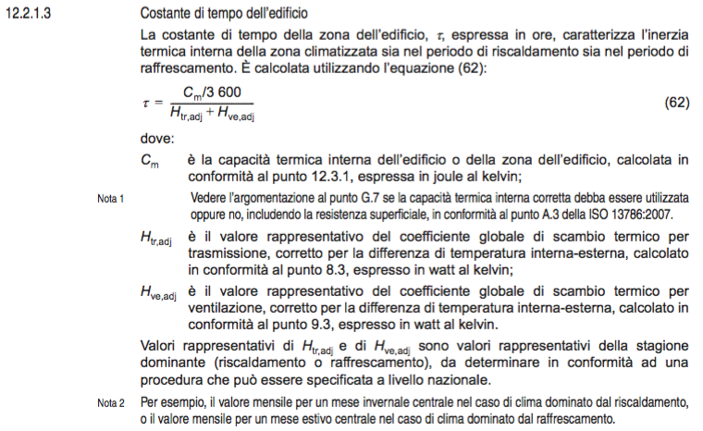
 | 119.51 | 21.43 | 35.98 | 3.29 | 103.86 | UNI 13790
 | 403.75 | 54.32 | 91.18 | 11.77 | 360.84
 | 12.43 | 8.65 | 11.49 | 3.08 | 7.31
 | 18.62 | 7.98 | 5.78 | 1.28 | 19.93
 | 84.72 | 3.44 | 37.81 | 0.00 | 52.45
 | 43.87 | 29.14 | 13.40 | 3.08 | 57.45
 | 117.86 | 19.73 | 33.11 | 7.41 | 99.32
 | 46.81 | 22.53 | 14.51 | 2.56 | 53.22
 | 109.17 | 6.85 | 48.91 | 0.00 | 69.82
 | 25.63 | 14.61 | 24.52 | 0.00 | 17.08
 | 119.51 | 21.43 | 35.98 | 3.79 | 103.39
 | 403.75 | 54.32 | 91.18 | 0.17 | 371.80
 | 12.43 | 8.65 | 11.49 | 3.08 | 7.31
 | 20.56 | 7.98 | 5.78 | 5.24 | 18.14
 | 84.72 | 3.44 | 37.81 | 0.00 | 52.45
 | 43.87 | 29.14 | 13.40 | 3.09 | 57.44
 | 117.86 | 19.73 | 33.11 | 11.40 | 95.55
 | 46.81 | 22.53 | 14.51 | 10.47 | 45.75
 | 109.17 | 6.85 | 48.91 | 0.00 | 69.82
 | 25.63 | 14.61 | 24.52 | 0.00 | 17.08
 | 89.93 | 21.43 | 35.98 | 15.95 | 62.32
 | 328.86 | 54.32 | 91.18 | 58.34 | 241.96
 | 3.01 | 8.65 | 11.49 | 15.10 | -13.46
 | 15.79 | 7.98 | 5.78 | 6.33 | 12.34
 | 53.66 | 3.44 | 37.81 | 0.00 | 21.40
 | 32.85 | 29.14 | 13.40 | 15.10 | 35.07
 | 90.64 | 19.73 | 33.11 | 36.48 | 44.64
 | 34.91 | 22.53 | 14.51 | 12.66 | 31.78
 | 68.99 | 6.85 | 48.91 | 0.00 | 29.64
 | 5.48 | 14.61 | 24.52 | 0.00 | -3.07
 | 89.93 | 21.43 | 35.98 | 18.33 | 60.08
 | 328.86 | 54.32 | 91.18 | 44.34 | 255.19
 | 3.01 | 8.65 | 11.49 | 15.10 | -13.46
 | 15.79 | 7.98 | 5.78 | 25.94 | -6.18
 | 53.66 | 3.44 | 37.81 | 0.00 | 21.40
 | 32.85 | 29.14 | 13.40 | 15.10 | 35.07
 | 90.64 | 19.73 | 33.11 | 56.13 | 26.08
 | 34.91 | 22.53 | 14.51 | 51.86 | -5.24
 | 68.99 | 6.85 | 48.91 | 0.00 | 29.64
 | 5.48 | 14.61 | 24.52 | 0.00 | -3.07
 | 110.26 | 21.43 | 35.98 | 3.29 | 94.61
 | 380.36 | 54.32 | 91.18 | 11.77 | 337.45
 | 9.49 | 8.65 | 11.49 | 3.08 | 4.37
...

Impianto di riscaldamento
...
 |  |  | GENNAIO
 |  | RIPOSTIGLIO | 12.78 | 11.65 | 11.49 | 1.73 | 11.59 | 0.18% | 0.002 | 11588 | 16 | 0 | RIPOSTIGLIO
 |  | BAGNO 3 | 25.64 | 10.76 | 5.78 | 4.82 | 26.10 | 0.41% | 0.004 | 26100 | 35 | 1 | BAGNO 3
 |  | LETTO 3 | 101.03 | 4.64 | 37.81 | 0.00 | 68.94 | 1.08% | 0.011 | 68943 | 93 | 1 | LETTO 3
 |  | BAGNO 2 | 54.42 | 39.26 | 13.40 | 1.73 | 78.98 | 1.24% | 0.012 | 78980 | 106 | 1 | BAGNO 2
 |  | LETTO 2 | 147.27 | 26.58 | 33.11 | 8.29 | 133.63 | 2.09% | 0.021 | 133631 | 180 | 2 | LETTO 2
 |  | BAGNO 1 | 58.07 | 30.35 | 14.51 | 9.63 | 64.97 | 1.02% | 0.010 | 64965 | 87 | 1 | BAGNO 1
 |  | LETTO 1 | 130.17 | 9.22 | 48.91 | 0.00 | 91.88 | 1.44% | 0.014 | 91880 | 123 | 2 | LETTO 1
 |  | DISIMPEGNO | 34.53 | 19.68 | 24.52 | 0.00 | 30.40 | 0.48% | 0.005 | 30395 | 41 | 0 | DISIMPEGNO
 |  |  | 7050.46 | 1525.19 | 1900.11 | 360.00 | 6380.11 | 100% | 1 | 6380106 | 8575 | 93 |  | 425

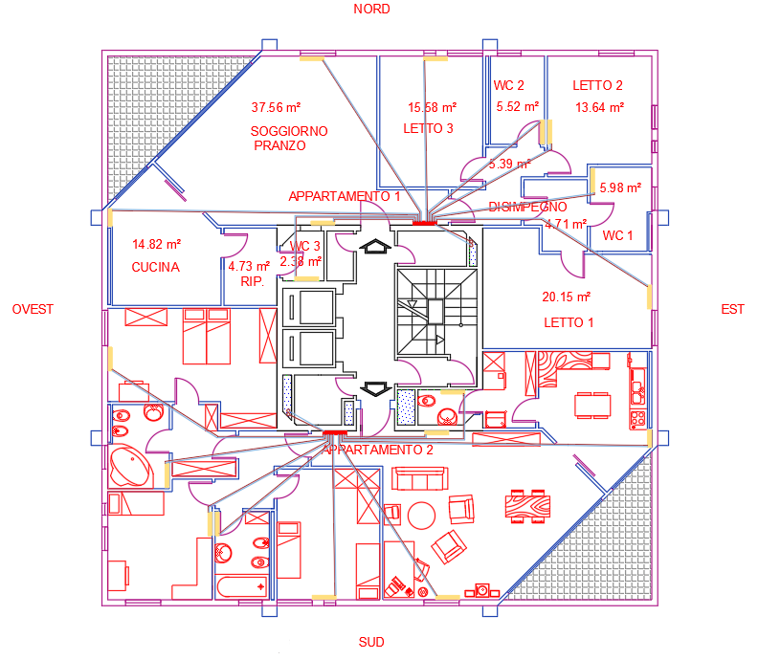

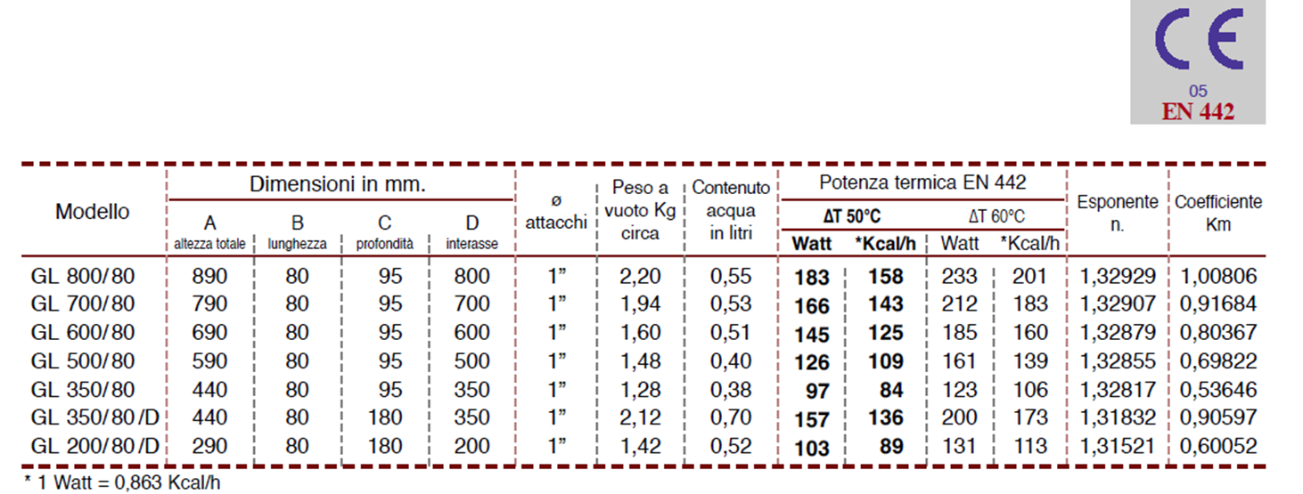

 |  |  |  |  |  |  |  |  |  |  |  |  |  |  |  |  |  |  |  |  |  |  |  |  |  | La tabella è stata elaborata tenendo conto del coefficiente FT per la definizione della Potenza nominale

 |  |  |  |  |  |  |  |  |  |  |  |  |  |  |  |  |  | tenendo presenti le seguenti condizioni di installazione ed altezza:
 |  |  |  |  |  |  |  |  |  |  |  |  |  |  |  |  |  | - temperature coincidenti con le condizioni standard (DT=60°C) per acqua ed aria
 |  |  |  |  |  |  |  |  |  |  |  |  |  |  |  |  |  | - altitudine località edificio 50 m sul livello del mare
 |  |  |  |  |  |  |  |  |  |  |  |  |  |  |  |  |  | - installazione con mensola
 |  |  |  |  |  |  |  |  |  |  |  |  |  |  |  |  |  | - radiatore verniciato ad olio
 |  |  |  |  |  |  |  |  |  |  |  |  |  |  |  |  |  | - attacchi standard
 | SCELTA DELLA CALDAIA
 |  | Potenza dispersa |  |  |  |  |  |  |  |  |  |  |  |  |  |  |  | Fattori correttivi:
 | potenza | radiatori | trasmissione |  | caldaia | coeff. |  | potenza nominale |  |  |  |  |  |  |  |  |  | -altitudine località edificio sul livello del mare
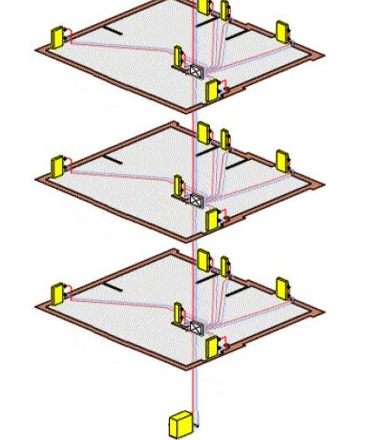
 |  |  |  |  |  |  |  | di caldaia Pn |  |  |  |  |  |  |  |  |  |  |  |  | - installazione con mensola Finst
 | 8575 | 0.8 | 0.8 |  | 0.9 | 0.576 |  | 14888 |  |  |  |  |  |  |  |  |  |  |  |  | - radiatore verniciato ad olio Fvernice
 | [W] |  |  |  |  |  |  | [W] |  |  |  |  |  |  |  |  |  |  |  |  | - attacchi standard Fattacchi
...
 | PORTATA TOTALE DELL'IMPIANTO Gt e PERDITE DI CARICO |  |  |  |  |  |  |  |  |  |  |  |  |  |  |  |  |  |  | Potenza nominale =
 |  |  |  |  |  |  |  |  |  |  |  |  |  |  |  |  |  |  |  | Fcorrettivo =
 | Si converte la potenza da W a kcal/h |  |  |  |  |  |  |  |  |  |  |  |  |  |  |  |  |  | Potenza effettiva radiatore =

 | Pn = | 12803.565377 | kcal/h

portata (massa/tempo) |  | = | Potenza/ Cs*DT |  | Cs Calore specifico
 |  |  |  |  | DT = temp mandata e ritorno

 |  |  |  |  |  | l/h |  |  |  |  | Vedi Tabella perd. di carico cont
 |  |  |  |  |  |  |  |  | Perdite di carico continue e localizzate lungo i rami e lungo il ramo più sfavorito
 |  |  |  |  |  |  |  |  |  |  | Øe 10 Øi 8 |  |  |  | perd. di carico cont. |  | perd. di carico cont. |  | numero radiatori | ξradiatore = | numero
 |  |  |  |  |  |  | Potenza |  | Portata radiatori |  | perd. di carico cont/m |  | velocità | lunghezza | rami nel piano |  | per ramo dalla caldaia |  |  |  | curve
 |  |  |  |  |  |  | [kcal/h] |  | [l/h] |  | mm c.a./m |  | [m/s] | [m] | mm c.a. |  | mm c.a. |  |  |  | strette
 |  |  |  |  |  |  | 178 |  | 17.75 |  | 4 |  | 0.12 | 10.7 | 42.8 |  | 72.8 |  | 1 | 3 | 0
 |  |  |  |  |  |  | 605 |  | 60.51 |  | 24 |  | 0.33 | 6.5 | 156 |  | 186 |  | 1 | 3 | 0
 |  |  |  |  |  |  | 18 |  | 1.80 |  | 2 |  | 0.08 | 5.7 | 11.4 |  | 41.4 |  | 0 | 3 | 0
 |  |  |  |  |  |  | 34 |  | 3.42 |  | 2 |  | 0.08 | 5.2 | 10.4 |  | 40.4 |  | 1 | 3 | 0
...
 |  | LETTO 1 | 2 |  | 123 |  | 106 |  | 10.62 |  | 2
 |  | DISIMPEGNO | 0 |  | 41 |  | 35 |  | 3.51 |  | 2 |  | 0.08 | 3 | 6 |  | 0 |  | 1 | 3 | 0 | 0 | 0 | 0 | 0
 |  |  |  |  |  |  |  |  |  |  | DA CERCARE IN TAB. |  |  | DA MISURARE
 |  |  |  |  |  |  |  |  | Portata |  | perd. di carico cont/m |  | velocità | lunghezza | perd. di carico cont
 |  |  |  |  |  |  |  |  | [l/h] |  | mm c.a./m |  | [m/s] | [m] | mm c.a.
 |  |  |  |  | PIANO PRIMO |  |  |  | 1280.36 |  | 60 |  | 1.00 | 0.5 | 30 |  | Øe 22 Øi 20
 |  |  |  |  | PIANO TIPO (INTERMENDIO) |  |  |  | 991.55 |  | 45 |  | 0.92 | 0.5 | 22.5 |  | Øe 22 Øi 20
 |  |  |  |  | PIANO ULTIMO |  |  |  | 807.72 |  | 90 |  | 1.17 | 0.5 | 45 |  | Øe 18 Øi 16

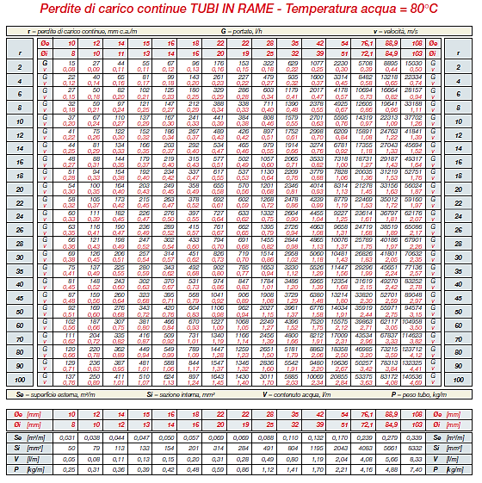
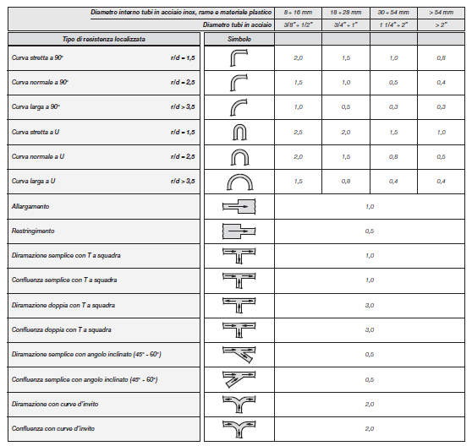
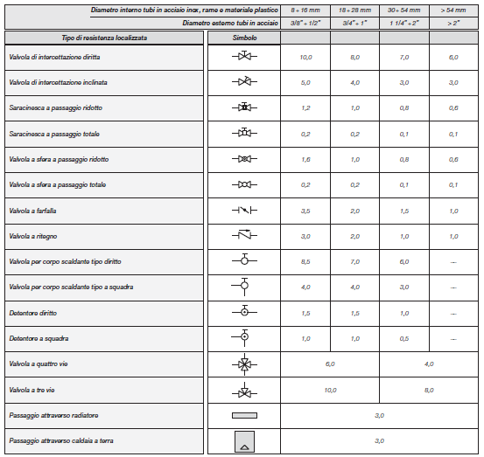

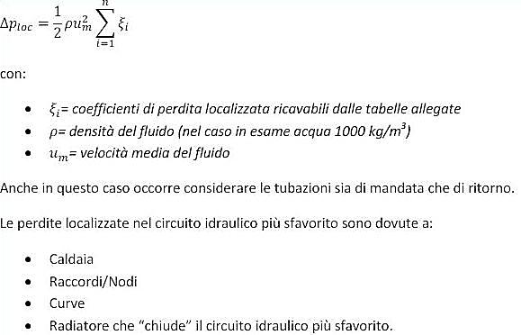

 | SCELTA DELLA POMPA (CIRCOLATORE) per un impianto di rscaldamento standard

La somma delle perdite di pressione ripartite (continue) e delle perdite di pressione localizzate nel circuito idraulico
più sfavorito consente di determinare la prevalenza della pompa di circolazione dell’impianto:

 |  |  |  |  | 783 | mm c.a. | = | 0.78 | m c.a.
...
 |  |  |  |  |  |  | CALO DI |  | POTENZA TERMICA RICHIESTA DALL'IMPIANTO (W)
 | · Portata = |  | 1280.36 | l/h | 1.28 | m³/h | NELL'IMPIANTO
 |  |  |  |  |  |  | (m colonna acqua) |  | filettato |  |  |  | filettato |  |  |  | filettato
 | · Prevalenza = |  | 0.78 | m c.a. |  |  | 1 |  | EVOTRON 40/EVOSTA 40-70 |  |  |  | EVOTRON 40/EVOSTA 40-70 |  |  |  | EVOTRON 40/EVOSTA 40-70
 |  |  |  |  |  |  | 2 |  | EVOTRON 40/EVOSTA 40-70 |  |  |  | EVOTRON 40/EVOSTA 40-70 |  |  |  | EVOTRON 40/EVOSTA 40-70
 | · Potenza termica = |  | 14888 | W |  |  | 3 |  | EVOTRON 40/EVOSTA 40-70 |  |  |  | EVOTRON 40/EVOSTA 40-70 |  |  |  | EVOTRON 60/EVOSTA 40-70
 |  |  |  |  |  |  | 4 |  | EVOTRON 60/EVOSTA 40-70 |  |  |  | EVOTRON 60/EVOSTA 40-70 |  |  |  | EVOTRON 60/EVOSTA 40-70
 | · Potenza elettrica = |  | 5-27 | W |  |  | 5 |  | EVOTRON 60/EVOSTA 40-70 |  |  |  | EVOTRON 60/EVOSTA 40-70 |  |  |  | EVOTRON 80
 |  |  |  |  |  |  | 6 |  | EVOTRON 60/EVOSTA 40-70 |  |  |  | EVOTRON 80 |  |  |  | EVOTRON 80
 |  |  |  |  |  |  | 7 |  | EVOTRON 80 |  |  |  | EVOPLUS 80 |  |  |  | EVOPLUS 80
 |  |  |  |  |  |  | 8 |  | EVOTRON 80 |  |  |  | EVOPLUS 110 |  |  |  | EVOPLUS 110
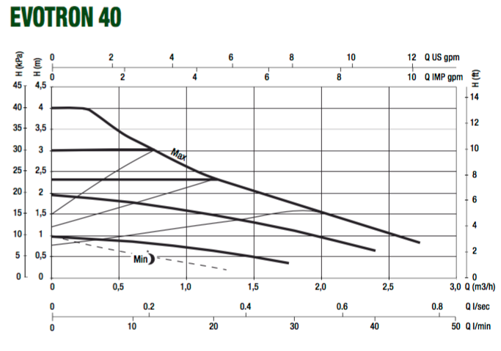

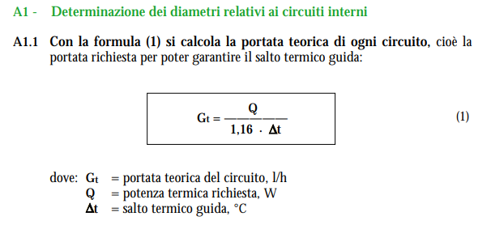
 | Calcolo Vaso di espansione:
 |  |  |  |  | intero edificio
 | singolo appartamento |  |  |  |  |  |  |  | dimensionamento tubatura di mandata partendo dalla potenza termica richiesta
 | Volume acqua tubi | Volume acqua elementi radianti | Volume acqua collettore |  | n° appartmenti per piano | n° piani | Litri impianto appartamenti |  | salto termico radiatori | portata tubazioni di mandata | fattore conversione [l/h] in [m3/s] | portata tubazioni di mandata | Velocità max dento tubazione | dimensiomanento tubazioni di mandata | diametro di calcolo tubo | Lunghezza tubazione da caldaia | Volume acqua tubi mandata | Volume acqua tubi ritorno | Volume acqua tubi colonna |  | volume totale dell'impianto
 | Lunghezza tubi *diametro interno | n°elementi * litri elemento |  |  |  |  |  |  | Dt | GT |  | GT | v |  |  |  | Lunghezza tubi *diametro interno | Lunghezza tubi *diametro interno | mandata + ritorno |  | Va
 | [litri] | [litri] | [litri] |  |  |  | [litri] |  | [°C] | [l/h] |  | [m3/s] | [m/s] | [mm2] | [mm] | [m] | [litri] | [litri] | [litri] |  | [litri]
 | 16.84 | 19 | 0.2 |  | 2 | 7 | 499 |  | 10 | 739 | 2.8E-07 | 0.00020534988576 | 1 | 205 | 16 | 27 | 5.54 | 5.54 | 11.09 |  | 510.06

 | piano | 1+2
...
 |  |  |  | Pa = pressione atmosferica assoluta, in bar;
 |  |  |  | pressione di mandata rete
 |  |  |  | pressione di taratura della valvola di sicurezza
 |  |  |  | P1 = pressione assoluta iniziale , misurata in bar, corrispondente alla pressione idrostatica nel punto in cui viene installato il vaso (o alla pressione di reintegro del gruppo di riempimento) aumentata di una quantità stabilita dal progettista e comunque non inferiore a 0,15 bar; Tale valore iniziale di pressione assoluta non potrà essere inferiore a 1.5 bar;
 |  |  |  | P2 = pressione assoluta di taratura della valvola di sicurezza, in bar, diminuita di una quantità corrispondente al dislivello di quota esistente tra vaso di espansione e valvola di sicurezza, se quest'ultima è posta più in basso ovvero aumentata se posta più in alto;
 |  |  |  | VA =volume totale dell'impianto, in litri;
 |  |  |  | Utilizzare sempre la temperatura del termostato di blocco |  |  |  |  |  | tm = temperatura massima ammissibile in°C riferita al l’intervento dei dispositivi di sicurezza.
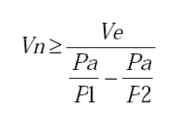
 |  |  |  | n = 0,31 + 3,9 x10-4.tm 2 ;
 |  |  |  | VE =VA . n/100, volume di espansione in litri, ove:
 |  |  |  | Vn = volume nominale del vaso, in litri;
...
 |  |  |  | max |  | verifica
 |  |  |  | 26.4 | > | 25.49 | ok
...
 |  |  |  |  | [l]
 |  |  |  | a | 5.5
 |  |  |  | a | 8.8
 |  |  |  | a | 13.2
...

